Fuente1
1. ESPECIFICACION DE FUENTES DE DATOS

1.1 Identificación de Fuentes

Nombre de la Fuente de Datos: | << Proyectos de la UTPL >>
Proveedor: | <<SISTEMA DE INFORMACIÓN ACADÉMICA CIENTÍFICA https://sica.utpl.edu.ec/api/projects/>>
Institución: | << Universidad Técnica Particular de Loja>>
Descripción de la fuente de datos: | << La fuente de datos cuenta con los principales datos de los proyectos que se ejecutan o se han ejecutado en la universidad técnica Particular de Loja>>
Dimensionado de datos | <<El tamaño de la fuente de datos es 20KB, cuenta con 12 columnas y 70 filas pero se espera seguir incrementado datos >>
Licencia
Fomato del archivo: | XLS
Lenguaje de etiquetas: | Español
1.2 Modelo de datos
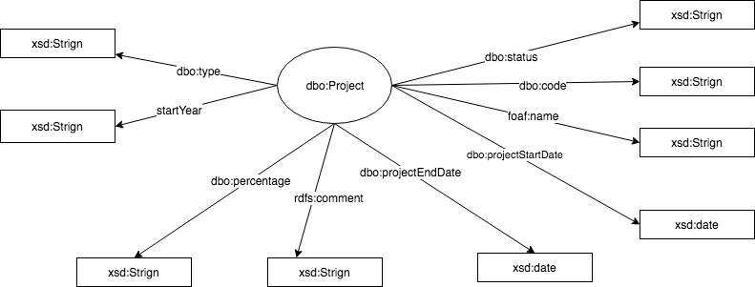 << copiar el modelo relacional de la fuente de datos>>

1.3 Volumetría de datos
Entidad/Concepto | Cantidad de registros | Descripción del concepto
<<Status >> | 100 | El Status del proyecto reprecenta el estado que se encuetra el proyecto, que puede ser ejecutandose o finalizado
<<intranetCode >> | 100 | Representa un codigo interno del proyecto
<<description >> | 40 | una breve descripcion del proyecto
<<title >> | 100 | El titulo del proyecto
<<percent>> | 100 | Reprecenta el porcentage de avance del proyecto
<<dateStarted >> | 100 | Indica la fecha de inicio del proyecto
<<dateFinished>> | 100 | Indica la fecha de finalización del proyecto
<<year>> | 100 | Indica el año en el que se inicio el proyecto
1.4 Obtención de datos
Método de extracción de datos | Descarga directa desde sitio Web
En caso de requerir construir un script o app de extración de datos, indicar detalles como: lenguaje de prog., descripción de lo que realizará el programa. | El sitio web nos proporciono los datos en formato json, despues de una breve analisis se los tranformo en formato .csv con ayuda de herramientas online.

2. DEFINICIÓN DE URIs

2.1 Datos
Namespace base | https://sica.utpl.edu.ec/api/
Ejemplo de URI | https://sica.utpl.edu.ec/api/projects/
2.1 Vocabulario/Ontologia
Namespace base | http://dbpedia.org/resource/
Ejemplo de URI | http://dbpedia.org/resource/Project

Fuente2
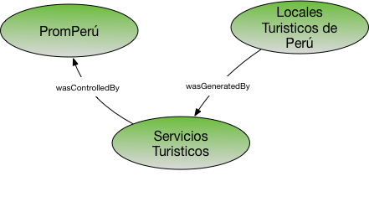
1. ESPECIFICACION DE FUENTES DE DATOS

1.1 Identificación de Fuentes

Nombre de la Fuente de Datos: | <<Personas >>
Proveedor: | <<SISTEMA DE INFORMACIÓN ACADÉMICA CIENTÍFICA https://sica.utpl.edu.ec/api/persons/?token=4g570LuKrVnHByHa&fbclid=IwAR1P9uVy4QRzmn3WnVyl7vxvDAzmEmNfHJH_gUTvVOt_h0JXHYj3-WT2hzk>>
Institución: | << Universidad Técnica Particular de Loja>>
Descripción de la fuente de datos: | << En esta fuente de datos se guardan las personas que han trabajado en un proyecto de la universidad >>
Dimensionado de datos | << 20KB, 7 columnas y filas aproximadamente 200 >>
Licencia
Fomato del archivo: | XLS
Lenguaje de etiquetas: | Español
1.2 Modelo de datos
<< copiar el modelo relacional de la fuente de datos>>

1.3 Volumetría de datos
Entidad/Concepto | Cantidad de registros | Descripción del concepto
members__name | 200 | Describe el nombre de la persona
members__role | 200 | Describe el rol que la persona tienen dentro del proyecto
members__dateStarted | 200 | Describe cuando la persona empezo a trabajar
members__dateFinished | 200 | Describe cuando esta previsto que termine su ocupación
members__type | 200 | Describe el tipo de investigador es
members__id | 200 | Describe el numero de identificacion de la persona
id | 200 | Describe el id del proyecto en el que esta trabajando
1.4 Obtención de datos
Método de extracción de datos | Descarga directa desde sitio Web
En caso de requerir construir un script o app de extración de datos, indicar detalles como: lenguaje de prog., descripción de lo que realizará el programa. | El sitio web nos proporciono los datos en formato json, despues de una breve analisis se los tranformo en formato .csv con ayuda de herramientas online.

2. DEFINICIÓN DE URIs

2.1 Datos
Namespace base | https://sica.utpl.edu.ec/api/
Ejemplo de URI | https://sica.utpl.edu.ec/api/persons/
2.1 Vocabulario/Ontologia
Namespace base | http://xmlns.com/foaf/0.1/
Ejemplo de URI | http://xmlns.com/foaf/0.1/Person

Fuente3
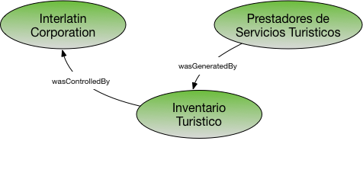
1. ESPECIFICACION DE FUENTES DE DATOS

1.1 Identificación de Fuentes

Nombre de la Fuente de Datos: | << Nombre de la fuente >>
Proveedor: | << Entidad que publica los datos: indicar nombre y link>>
Institución: | << Nombre de la institución que es dueña de los datos>>
Descripción de la fuente de datos: | << describir en general el contenido de la fuente de datos>>
Dimensionado de datos | << indicar tamaño, número de filas y columnas de la fuente de datos >>
Licencia
Fomato del archivo: | XLS
Lenguaje de etiquetas: | Español
1.2 Modelo de datos
<< copiar el modelo relacional de la fuente de datos>>

1.3 Volumetría de datos
Entidad/Concepto | Cantidad de registros | Descripción del concepto
<<Nombre del concepto 1 >> | <<número de filas>>
<<Nombre del concepto 2 >> | <<número de filas>>
<<Nombre del concepto 3 >> | <<número de filas>>
<<Nombre del concepto 4 >> | <<número de filas>>

1.4 Obtención de datos
Método de extracción de datos | Descarga directa desde sitio Web
En caso de requerir construir un script o app de extración de datos, indicar detalles como: lenguaje de prog., descripción de lo que realizará el programa. | << describir herramientas y proceso a implementar>>

2. DEFINICIÓN DE URIs

2.1 Datos
Namespace base | http://example.org/resource/
Ejemplo de URI | http://example.org/resource/Data01
2.1 Vocabulario/Ontologia
Namespace base | http://example.org/ontology/
Ejemplo de URI | http://example.org/resource/Country

Diagrama de integración
DIAGRAMA DE INTEGRACIÓN DE FUENTES DE DATOS
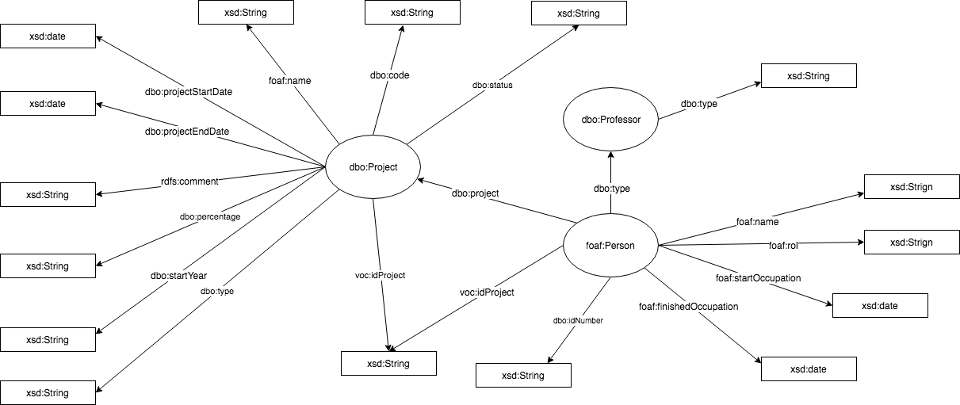 << colocar un diagrama en cómo se conectarían las diferentes fuentes de datos a utilizar>>

